화면 흐름
앱 기본 설계서 |  |  |  | 담당자 | 반짝임 |  | 확인일

 |  |  |  |  | DNX | 다케야마 | 확인일 | 2021-04-28

화면 코드 | M0530M00 M0530P00 | 흐름 이름 | 환경 설정/사용자 관리/주소 조회 변경

STEP1
STEP2
※本人認証なし
STEP3
STEP4
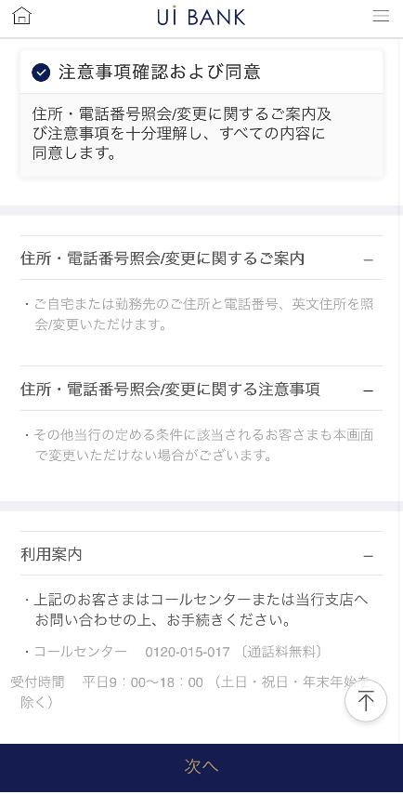 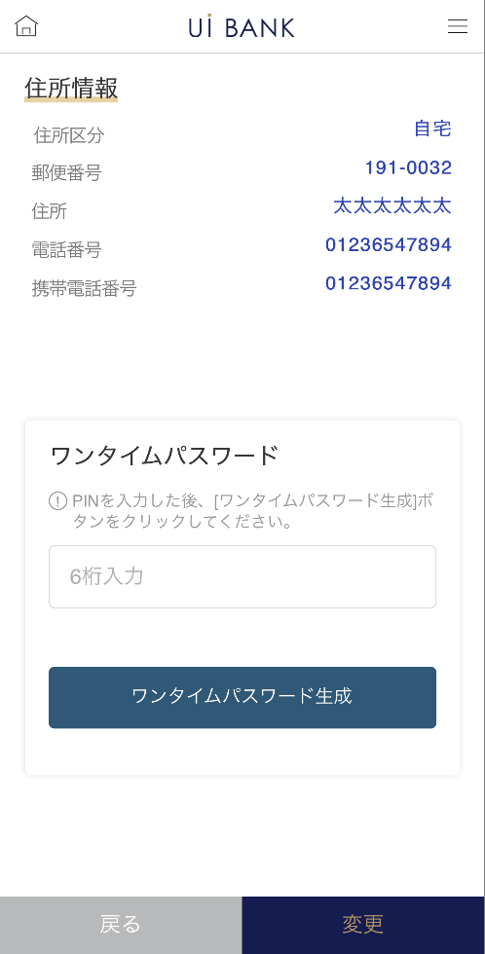 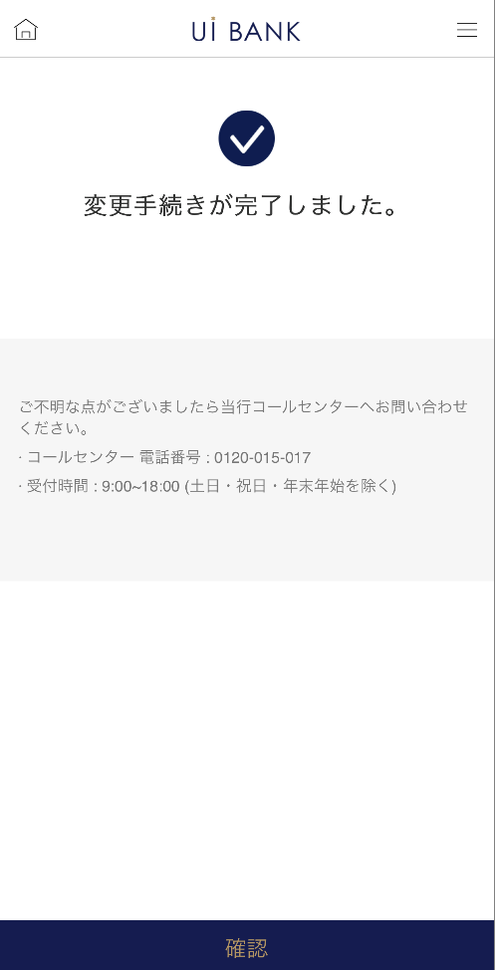 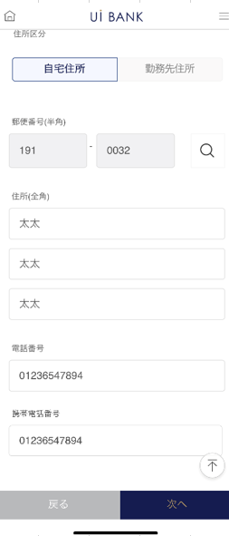

☆

보충 설명:
☆：UI 은행님의 로고 삽입에 영향을 주어 표제의 타이틀에 로고가 삽입되고 있습니다. 최신판의 것으로는 디자인의 관계상 「주소 조회/변경」이라고 타이틀 표기하고 있습니다. 희망의 문언등 있으면 상담해 주시면 감사하겠습니다.

M0530S00
앱 기본 설계서 |  |  |  |  |  |  |  |  | 담당자 | 반짝임 |  |  | 확인일

 |  |  |  |  |  |  |  |  |  | DNX | 요네야마 |  | 확인일 | 2021-04-28

요건 충족표 No. | 43 | 카테고리 | App PKG | 레벨 1 | 레벨 2 | 레벨 3 |  | 레벨 4 | 레벨 5
 |  |  |  | 모바일 앱 | 기본 기능 | MENU

요건 충족표 No. | 6 | 카테고리 | AITHERPKG | 레벨 1 | 레벨 2 | 레벨 3 |  | 레벨 4 | 레벨 5
 |  |  |  | 예금 | 공통 | 주소 변경

화면 코드 | M0530S00 | 화면명 | 환경 설정/사용자 관리/주소 조회 변경

화면 레이아웃: |  |  |  |  |  |  | 화면 설명:

 |  |  |  |  |  |  | -SBJ 은행 앱이 업데이트하여 화면 수 변경 있음. - 다음 항목에 대해 현재 등록 정보를 Aither에서 호출 표시. 변경하고 싶은 경우 입력을 한다.・ 집 주소/전화 번호 ・ 영문 자택 주소 ・ 근무처 주소/근무처명/근무처 전화 번호 - 모바일 원타임 패스워드에 의한 거래 인증 후, 변경 완료.

1
2
3
4
5

 |  |  |  |  |  |  | 항목 설명

 |  |  |  |  |  |  | 항번 | 조작 | 선택/입력 내용 |  |  | 비고 |  | AiTHER와의 협력 (참조 소스 데이터)

 |  |  |  |  |  |  | 1 | 클릭 | - |  |  | - |  | -
 |  |  |  |  |  |  | 2 | － | 항상 표시 |  |  | - |  | -
 |  |  |  |  |  |  | 3 | － | 항상 표시 |  |  | - |  | -
 |  |  |  |  |  |  | 4 | － | 항상 표시 |  |  | - |  | -
 |  |  |  |  |  |  | 5 | 클릭 | - |  |  | M0530S01로 전환 |  | -
 |  |  |  |  |  |  | 6
 |  |  |  |  |  |  | 7
 |  |  |  |  |  |  | 8
 |  |  |  |  |  |  | 9
 |  |  |  |  |  |  | 10
 |  |  |  |  |  |  | 11
 |  |  |  |  |  |  | 12
 |  |  |  |  |  |  | 13
 |  |  |  |  |  |  | 14
 |  |  |  |  |  |  | 15
 |  |  |  |  |  |  | 키라보시 님 코멘트 & 디자인 변경 코멘트 (요구 사항 정의 참조) |  |  |  |  |  |  | 대응 확인
 |  |  |  |  |  |  | No. | 내용
 |  |  |  |  |  |  | 1 | 외환 상품에 관한 안내를 삭제합니다. |  |  |  |  |  | 본 화면 대응 완료
 |  |  |  |  |  |  | 2
 |  |  |  |  |  |  | 3
 |  |  |  |  |  |  | 4
 |  |  |  |  |  |  | 5
 |  |  |  |  |  |  | 6
 |  |  |  |  |  |  | 7
 |  |  |  |  |  |  | 8
 |  |  |  |  |  |  | 9
 |  |  |  |  |  |  | 10

M0530S01
앱 기본 설계서 |  |  |  |  |  |  |  |  | 담당자 | 반짝임 |  |  | 확인일

 |  |  |  |  |  |  |  |  |  | DNX | 요네야마 |  | 확인일 | 2021-04-28

요건 충족표 No. | 43 | 카테고리 | App PKG | 레벨 1 | 레벨 2 | 레벨 3 |  | 레벨 4 | 레벨 5
 |  |  |  | 모바일 앱 | 기본 기능 | MENU

요건 충족표 No. | 6 | 카테고리 | AITHERPKG | 레벨 1 | 레벨 2 | 레벨 3 |  | 레벨 4 | 레벨 5
 |  |  |  | 예금 | 공통 | 주소 변경

화면 코드 | M0530S01 | 화면명 | 환경 설정/사용자 관리/주소 조회 변경

화면 레이아웃: |  |  |  |  |  |  | 화면 설명:

1
2
3
7
4
5
6
8
9
10
11
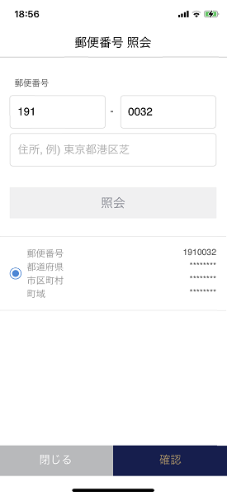 |  |  |  |  |  |  | 아래 항목에 대해 현재 등록 정보를 Aither (화면 0001)에서 호출 표시. 변경하고 싶은 경우 입력을 한다.・ 집 주소/전화 번호 ・ 영문 자택 주소 ・ 근무처 주소/근무처명/근무처 전화 번호 - 모바일 원타임 패스워드에 의한 거래 인증 후, 변경 완료.

 |  |  |  |  |  |  | 항목 설명

 |  |  |  |  |  |  | 항번 | 조작 | 선택/입력 내용 |  |  | 비고 |  | AiTHER와의 협력 (참조 소스 데이터)

 |  |  |  |  |  |  | 1 | 클릭 | - |  |  | - |  | -
 |  |  |  |  |  |  | 2 | 입력 | 우편번호 입력 |  |  | 항목 번호 3의 돋보기를 클릭하고 우편 번호에서 주소 찾기 |  | -
 |  |  |  |  |  |  | 3 | 클릭 | - |  |  | - |  | -
 |  |  |  |  |  |  | 4 | 클릭 | - |  |  | - |  | -
 |  |  |  |  |  |  | 5 | 클릭 | - |  |  | M0530S01로 전환 |  | -
 |  |  |  |  |  |  | 6 | 클릭 | - |  |  | M0530S01로 전환 |  | -
 |  |  |  |  |  |  | 7 | 입력 | 주소 입력 |  |  | 항번 4의 주소가 자동 반영. 번지 이후 손 입력(미입력의 경우 예가 표시됩니다) |  | -
 |  |  |  |  |  |  | 8 | 입력 | 전화번호 입력 |  |  | - |  | -
 |  |  |  |  |  |  | 9 | 입력 | 휴대폰 번호 입력 |  |  | - |  | -
 |  |  |  |  |  |  | 10 | 클릭 | - |  |  | M0530S00으로 전환 |  | -
 |  |  |  |  |  |  | 11 | 클릭 | - |  |  | M0530S02로 전환 |  | -
 |  |  |  |  |  |  | 12
 |  |  |  |  |  |  | 13
 |  |  |  |  |  |  | 14
 |  |  |  |  |  |  | 15
 |  |  |  |  |  |  | 키라보시 님 코멘트 & 디자인 변경 코멘트 (요구 사항 정의 참조) |  |  |  |  |  |  | 대응 확인
 |  |  |  |  |  |  | No. | 내용
 |  |  |  |  |  |  | 1 | 영문 집 주소는 삭제를 검토합니다(QA표 No.41) |  |  |  |  |  | 항번7 대응제
 |  |  |  |  |  |  | 2
 |  |  |  |  |  |  | 3
 |  |  |  |  |  |  | 4
 |  |  |  |  |  |  | 5
 |  |  |  |  |  |  | 6
 |  |  |  |  |  |  | 7
 |  |  |  |  |  |  | 8
 |  |  |  |  |  |  | 9
 |  |  |  |  |  |  | 10

M0530S02
앱 기본 설계서 |  |  |  |  |  |  |  |  | 담당자 | 반짝임 |  |  | 확인일

 |  |  |  |  |  |  |  |  |  | DNX | 요네야마 |  | 확인일 | 2021-04-28

요건 충족표 No. | 43 | 카테고리 | App PKG | 레벨 1 | 레벨 2 | 레벨 3 |  | 레벨 4 | 레벨 5
 |  |  |  | 모바일 앱 | 기본 기능 | MENU

요건 충족표 No. | 6 | 카테고리 | AITHERPKG | 레벨 1 | 레벨 2 | 레벨 3 |  | 레벨 4 | 레벨 5
 |  |  |  | 예금 | 공통 | 주소 변경

화면 코드 | M0530S02 | 화면명 | 환경 설정/사용자 관리/주소 조회 변경

화면 레이아웃: |  |  |  |  |  |  | 화면 설명:

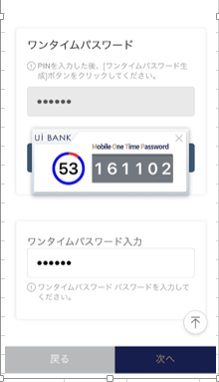 |  |  |  |  |  |  | - 다음 항목에 대해 현재 등록 정보를 Aither에서 호출 표시. 변경하고 싶은 경우 입력을 한다.・ 집 주소/전화 번호 ・ 영문 자택 주소 ・ 근무처 주소/근무처명/근무처 전화 번호 - 모바일 원타임 패스워드에 의한 거래 인증 후, 변경 완료.

1
2
3
4
5
6
7
8

 |  |  |  |  |  |  | 항목 설명

 |  |  |  |  |  |  | 항번 | 조작 | 선택/입력 내용 |  |  | 비고 |  | AiTHER와의 협력 (참조 소스 데이터)

 |  |  |  |  |  |  | 1 | 표시 | - |  |  | - |  | -
 |  |  |  |  |  |  | 2 | － | 항상 표시 |  |  | - |  | -
 |  |  |  |  |  |  | 3 | 입력 | PIN 번호 입력 |  |  | - |  | -
 |  |  |  |  |  |  | 4 | 클릭 | - |  |  | 항목 번호 5 표시 |  | -
 |  |  |  |  |  |  | 5 | 표시 | - |  |  | - |  | -
 |  |  |  |  |  |  | 6 | 입력 | 항목 번호 5 입력 |  |  | - |  | -
 |  |  |  |  |  |  | 7 | 클릭 | - |  |  | M0530S01로 전환 |  | -
 |  |  |  |  |  |  | 8 | 클릭 | - |  |  | M0530S03으로 전환 |  | -
 |  |  |  |  |  |  | 9
 |  |  |  |  |  |  | 10
 |  |  |  |  |  |  | 11
 |  |  |  |  |  |  | 12
 |  |  |  |  |  |  | 13
 |  |  |  |  |  |  | 14
 |  |  |  |  |  |  | 15
 |  |  |  |  |  |  | 키라보시 님 코멘트 & 디자인 변경 코멘트 (요구 사항 정의 참조) |  |  |  |  |  |  | 대응 확인
 |  |  |  |  |  |  | No. | 내용
 |  |  |  |  |  |  | 1 | 「모바일 OTP」 「OTP 패스워드」 「Mobile One Time Password」등의 표기를 모두 「원타임 패스워드」에 통일하고 싶다. |  |  |  |  |  | 항번 2・4・6 대응제
 |  |  |  |  |  |  | 2
 |  |  |  |  |  |  | 3
 |  |  |  |  |  |  | 4
 |  |  |  |  |  |  | 5
 |  |  |  |  |  |  | 6
 |  |  |  |  |  |  | 7
 |  |  |  |  |  |  | 8
 |  |  |  |  |  |  | 9
 |  |  |  |  |  |  | 10

M0530S03
앱 기본 설계서 |  |  |  |  |  |  |  |  | 담당자 | 반짝임 |  |  | 확인일

 |  |  |  |  |  |  |  |  |  | DNX | 요네야마 |  | 확인일 | 2021-04-28

요건 충족표 No. | 43 | 카테고리 | App PKG | 레벨 1 | 레벨 2 | 레벨 3 |  | 레벨 4 | 레벨 5
 |  |  |  | 모바일 앱 | 기본 기능 | MENU

요건 충족표 No. | 6 | 카테고리 | AITHERPKG | 레벨 1 | 레벨 2 | 레벨 3 |  | 레벨 4 | 레벨 5
 |  |  |  | 예금 | 공통 | 주소 변경

화면 코드 | M0530S03 | 화면명 | 환경 설정/사용자 관리/주소 조회 변경

화면 레이아웃: |  |  |  |  |  |  | 화면 설명:

 |  |  |  |  |  |  | - 다음 항목에 대해 현재 등록 정보를 Aither에서 호출 표시. 변경하고 싶은 경우 입력을 한다.・ 집 주소/전화 번호 ・ 영문 자택 주소 ・ 근무처 주소/근무처명/근무처 전화 번호 - 모바일 원타임 패스워드에 의한 거래 인증 후, 변경 완료.

1
2

 |  |  |  |  |  |  | 항목 설명

 |  |  |  |  |  |  | 항번 | 조작 | 선택/입력 내용 |  |  | 비고 |  | AiTHER와의 협력 (참조 소스 데이터)

 |  |  |  |  |  |  | 1 | － | 항상 표시 |  |  | 전화번호 결정 후 변경 예정 |  | -
 |  |  |  |  |  |  | 2 | 클릭 | - |  |  | A0100S32로 전환 |  | -
 |  |  |  |  |  |  | 3
 |  |  |  |  |  |  | 4
 |  |  |  |  |  |  | 5
 |  |  |  |  |  |  | 6
 |  |  |  |  |  |  | 7
 |  |  |  |  |  |  | 8
 |  |  |  |  |  |  | 9
 |  |  |  |  |  |  | 10
 |  |  |  |  |  |  | 11
 |  |  |  |  |  |  | 12
 |  |  |  |  |  |  | 13
 |  |  |  |  |  |  | 14
 |  |  |  |  |  |  | 15
 |  |  |  |  |  |  | 키라보시 님 코멘트 & 디자인 변경 코멘트 (요구 사항 정의 참조) |  |  |  |  |  |  | 대응 확인
 |  |  |  |  |  |  | No. | 내용
 |  |  |  |  |  |  | 1
 |  |  |  |  |  |  | 2
 |  |  |  |  |  |  | 3
 |  |  |  |  |  |  | 4
 |  |  |  |  |  |  | 5
 |  |  |  |  |  |  | 6
 |  |  |  |  |  |  | 7
 |  |  |  |  |  |  | 8
 |  |  |  |  |  |  | 9
 |  |  |  |  |  |  | 10

